苏宿园区机电维护项目主要维修备品备件储备报价表
苏宿园区机电维护项目主要维修备品备件储备表
序号 | 备件名称 | 规格型号 | 单位 | 采购数量 | 单价（元） | 总价（元） | 样图 | 备注
1 | 交流接触器 | CJ20-160，线圈电压220V | 个 | 2 |  |  | 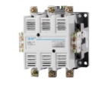 | 与原材料保持一致或选择其它等于或优于原材料产品，须提供相关证明资料证明其技术性能、质量、参数等均不低于原材料产品，不得以次充好，所更换材料的型号、规格等需变更，必须经过采购方同意。
2 |  | CJ20-100，线圈电压220V | 个 | 30 |  |  | 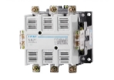
3 |  | CJ20-63，线圈电压220V | 个 | 32 |  |  | 
4 | 塑壳断路器 | 3P，额定电流225A | 个 | 1 |  |  | 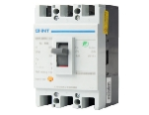
5 |  | 3P，额定电流160A | 个 | 7 |  |  | 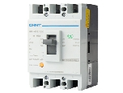
6 |  | 3P，额定电流100A | 个 | 16 |  |  | 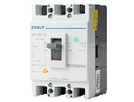
7 | 硬芯护套线 | BVV-2*1.5mm2 | 米 | 1100 |  |  | 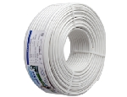
8 | 电力电缆 | YJV-5*6mm2 | 米 | 1000 |  |  | 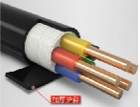
9 |  | YJV-4*25+1*16mm2 | 米 | 900 |  |  | 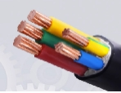
10 |  | YJV-5*16mm2 | 米 | 2100 |  |  | 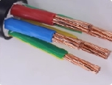
11 |  | YJV-5*10mm2 | 米 | 600 |  |  | 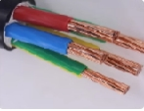
12 |  | YJV-4*50+1*25mm2 | 米 | 300 |  |  | 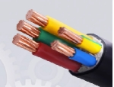
13 | 户外防水开关电源 | 500W-DC24V | 个 | 490 |  |  | 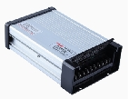
14 | 户外防雨开关电源 | 400W-DC12V | 个 | 220 |  |  | 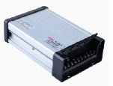
15 |  | 200W-DC5V | 个 | 110 |  |  | 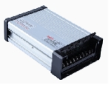
16 |  | 200w- DC12V | 个 | 220 |  |  | 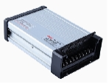
17 |  | 60w-DC12V | 个 | 250 |  |  | 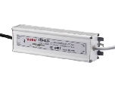
18 | 空气开关 | 1P、6A | 个 | 900 |  |  | 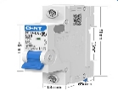 | 与原材料保持一致或选择其它等于或优于原材料产品，须提供相关证明资料证明其技术性能、质量、参数等均不低于原材料产品，不得以次充好，所更换材料的型号、规格等需变更，必须经过采购方同意。
19 |  | 1P、63A | 个 | 110 |  |  | 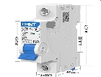
20 |  | 1P、32A | 个 | 150 |  |  | 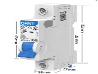
21 | 漏电保护断路器 | 2P、16A， I△n30mA、t≤0.1s | 个 | 120 |  |  | 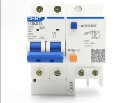
22 |  | 2P、32A， I△n30mA、t≤0.1s | 个 | 150 |  |  | 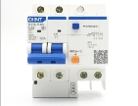
23 |  | 2P、40A， I△n30mA、t≤0.1s | 个 | 110
24 |  | 4P、32A，I△n30mA、t≤0.1s | 个 | 70 |  |  | 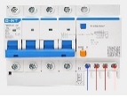
25 | LED方形地埋灯 | L240*W160*H80mm，24w、AC220V、绿光，不锈钢面板，钢化玻璃面罩 | 套 | 340 |  |  | 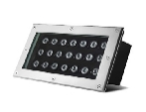 | 光源芯片与原材料保持一致或选择其它等于或优于原材料产品，须提供相关证明资料证明其技术性能、质量、参数等均不低于原材料产品，不得以次充好，所更换材料的型号、规格等需变更，必须经过采购方同意。
26 |  | L240*W160*H80mm，24w、AC220V、4200K，不锈钢面板，钢化玻璃面罩 | 套 | 350 |  |  | 
27 | LED圆形地埋灯 | 36w、AC220V、4200K，φ250*H90mm，不锈钢面板，钢化玻璃面罩 | 套 | 450 |  |  | 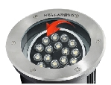
28 |  | 24w，AC220V，2700K，不锈钢面板，钢化玻璃面罩 | 套 | 100
29 | PAR30射灯 | 45w、E27螺口、4200K，带散热风扇 | 只 | 2200 |  |  | 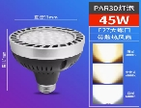
30 | LED玉米灯灯泡 | 16w、E27螺口、4200K | 只 | 250 |  |  | 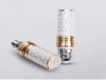 | 庭院灯用
31 |  | 12w、E27螺口、6000K | 只 | 700 |  |  | 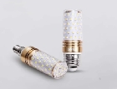 | 草坪灯用
32 |  | 12w、E27螺口、3500K | 只 | 400 |  |  |  | 草坪灯用
33 | LED灯管 | T5一体化0.6m、12w、6500K | 支 | 1000 |  |  | 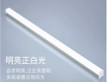
34 |  | T8一体化1.2m、20w、6000K | 支 | 2300 |  |  |  | 光源芯片与原材料保持一致或选择其它等于或优于原材料产品，须提供相关证明资料证明其技术性能、质量、参数等均不低于原材料产品，不得以次充好，所更换材料的型号、规格等需变更，必须经过采购方同意。
35 |  | T8一体化1.2m、20w、3500K | 支 | 700 |  |  | 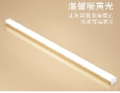
36 | LED投光灯 | L190*W120*H120mm，24w，DC24V，绿光，防护等级IP66，钢化玻璃面罩 | 套 | 580 |  |  | 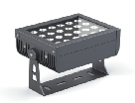
37 |  | L190*W120*H120mm，24w，DC24V，2700K，防护等级IP66，钢化玻璃面罩 | 套 | 290 |  |  | 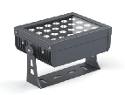
38 |  | L190*W120*H120mm，24w，DC24V，红光，防护等级IP66，钢化玻璃面罩 | 套 | 40 |  |  | 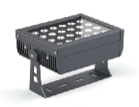
39 |  | L190*W120*H120mm，24w，DC24V，蓝光，防护等级IP66，钢化玻璃面罩 | 套 | 35 |  |  | 
40 |  | L190*W120*H120mm，24w，DC24V，6000K，防护等级IP66，钢化玻璃面罩 | 套 | 50
41 |  | L190*W120*H120mm，24w，220V，绿光，防护等级IP66，钢化玻璃面罩 | 套 | 290 |  |  | 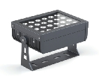
42 |  | L190*W120*H120mm，24w，220V，2700K，防护等级IP66，钢化玻璃面罩 | 套 | 280 |  |  | 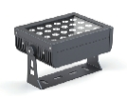
43 |  | L190*W120*H120mm，24w，220V，4200K，防护等级IP66，钢化玻璃面罩 | 套 | 95
44 | LED泛光灯 | L260*W230mm，100w，220V，绿光，防护等级IP66，钢化玻璃面罩 | 套 | 300 |  |  | 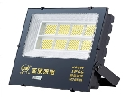
45 |  | L320*W285mm，200w，220V，6000K，防护等级IP66，钢化玻璃面罩 | 套 | 200 |  |  | 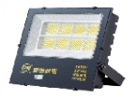
46 | LED投光灯 | L215*W185mm，50w，220V，绿光，防护等级IP66，钢化玻璃面罩 | 套 | 200 |  |  | 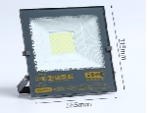
47 | LED射灯 | φ68*135mm，3w，DC24V，2700K，防护等级IP66，钢化玻璃面罩 | 套 | 170 |  |  | 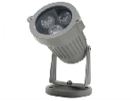
48 |  | 28w，DC24V，绿光，防护等级IP66，面径150mm，钢化玻璃面罩 | 套 | 80 |  |  | 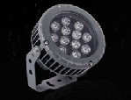
49 |  | 28w，DC24V，4200K，防护等级IP66，面径150mm，钢化玻璃面罩 | 套 | 80 |  |  | 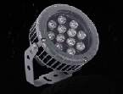
50 |  | 30w,AC220V,3000K防护等级IP65，面径180mm，钢化玻璃面罩 | 套 | 300
51 | LED抱树灯 | 48w，DC24V，2200K，防护等级IP66，内径220mm，钢化玻璃面罩 | 套 | 45 |  |  | 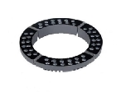
52 |  | 48w，DC24V，6000K，防护等级IP66，内径220mm，钢化玻璃面罩 | 套 | 35 |  |  | 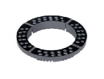
53 |  | 48w，DC24V，绿光，防护等级IP66，内径220mm，钢化玻璃面罩 | 套 | 80 |  |  | 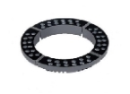
54 |  | 48w，220V，2200K，防护等级IP66，内径220mm，钢化玻璃面罩 | 套 | 50 |  |  | 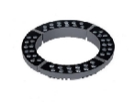
55 |  | 48w，220V，绿光，防护等级IP66，内径220mm，钢化玻璃面罩 | 套 | 80 |  |  | 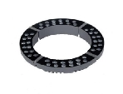
56 | LED洗墙灯 | L1000*W45*H30mm/套，DC24V，18W/m，4200K，防护等级IP66，钢化玻璃面罩 | 套 | 180 |  |  | 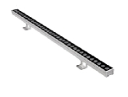
57 |  | L300*W45*H30mm/套/套，DC24V，18W/m，4200K，防护等级IP66，钢化玻璃面罩 | 套 | 20 |  |  | 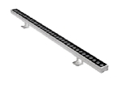
58 |  | L400*W45*H30mm/套/套，DC24V，18W/m，4200K，防护等级IP66，钢化玻璃面罩 | 套 | 65
59 |  | L500*W45*H30mm/套，DC24V，18W/m，4200K，防护等级IP66，钢化玻璃面罩 | 套 | 35 |  |  | 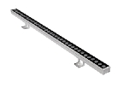
60 |  | L600*W45*H30mm/套，DC24V，18w/m，4200K，防护等级IP66，钢化玻璃面罩 | 套 | 35 |  |  | 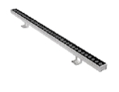
61 |  | L700*W45*H30mm/套，DC24V，18W/m，4200K，防护等级IP66，钢化玻璃面罩 | 套 | 40 |  |  | 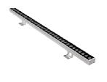
62 |  | L1000*W45*H30mm/套，DC24V，18w/m，2200K，防护等级IP66，钢化玻璃面罩 | 套 | 100 |  |  | 
63 | LED小功率洗墙灯RGB | L1000*W28*H30mm/套，12W/米，DC24V,防护等级IP66，磨砂钢化玻璃面罩 | 套 | 265 |  |  |  | 需配备外部变光控制器，光源芯片与原材料保持一致或选择其它等于或优于原材料产品
64 | LED小功率洗墙灯 | L1000*W28*H30mm/套，12w/米，DC24V，4200K，防护等级IP66，磨砂钢化玻璃面罩 | 米 | 90 |  |  |  | 光源芯片与原材料保持一致或选择其它等于或优于原材料产品，须提供相关证明资料证明其技术性能、质量、参数等均不低于原材料产品，不得以次充好，所更换材料的型号、规格等需变更，必须经过采购方同意。
65 |  | L1000*W28*H30mm/套，12w/米，DC24V，2200K，防护等级IP66，磨砂钢化玻璃面罩 | 米 | 60 |  |  | 
66 | LED点光源 | 1.5w，蓝光，DC24V，防护等级IP66，φ30*H45mm | 个 | 80 |  |  | 
67 |  | 3W，DC24V，6000K，防护等级IP66，φ50*H60mm | 个 | 60 |  |  | 
68 |  | 1W，DC24V，2700K，防护等级IP66，φ30*H45mm | 个 | 70 |  |  | 
69 |  | 1W，DC12V，2700K，防护等级IP66，φ30*H45mm | 个 | 40 |  |  | 
70 |  | 3W，DC24V，RGB（内控），防护等级IP66，φ100*H70mm | 个 | 60 |  |  | 
71 | LED轮廓灯 | L1000*W40*H40mm，DC24V,12w/m,2700K，防护等级IP66 | 米 | 1300 |  |  | 
72 |  | L1000*W40*H40mm，DC24V,12w/m,6500K，防护等级IP66 | 米 | 350 |  |  | 
73 | LED地埋灯 | 6w，DC24V，红光，防护等级IP67，φ120*H80mm，不锈钢面板，钢化玻璃面罩，压铸铝灯体 | 个 | 30 |  |  | 
74 |  | 6w，DC24V，绿光，防护等级IP67，φ120*H80mm，不锈钢面板，钢化玻璃面罩，压铸铝灯体 | 个 | 95 |  |  | 
75 |  | 6w，DC24V，3000K，防护等级IP67，φ120*H80mm，不锈钢面板，钢化玻璃面罩，压铸铝灯体 | 个 | 90 |  |  | 
76 |  | 18w，220V，6000K，防护等级IP67，φ200*H90mm，不锈钢面板，钢化玻璃面罩，压铸铝灯体 | 个 | 20 |  |  | 
77 |  | 18w，220V，3000K，防护等级IP67，φ200*H90mm，不锈钢面板，钢化玻璃面罩，压铸铝灯体 | 个 | 20 |  |  | 
78 |  | 3w、220V，七彩（内控），防护等级IP67，φ100*H80mm，不锈钢面板，钢化玻璃面罩，压铸铝灯体 | 个 | 100 |  |  | 
79 |  | 3w、220V，3500K，防护等级IP67，φ100*H80mm，不锈钢面板，钢化玻璃面罩，压铸铝灯体 | 个 | 400 |  |  | 
80 |  | 9w、220V，七彩（内控），防护等级IP67，φ150*H90mm，不锈钢面板，钢化玻璃面罩，压铸铝灯体 | 个 | 50 |  |  | 
81 |  | 36w、220V，绿光，防护等级IP67，φ250*H90mm，不锈钢面板，钢化玻璃面罩，压铸铝灯体 | 个 | 270 |  |  | 
82 |  | 36w、220V，3000K，防护等级IP67，φ250*H90mm，不锈钢面板，钢化玻璃面罩，压铸铝灯体 | 个 | 260 |  |  | 
83 | LED蘑菇形地埋灯 | 3w、220V，3500K，防护等级IP67，面径80mm，钢化玻璃面罩，压铸铝灯体 | 个 | 65 |  |  | 
84 | 弧形贴片式LED灯板 | LED白色光源、50W、AC220V、4000K、120mm×317mm | 套 | 300 |  |  |  | 通湖大道庭院灯灯芯
85 | LED灯带 | 双排灯珠，2700K，120珠 | 米 | 1500 |  |  | 
86 | D型柔性霓虹灯带 | 9w/m，蓝光，360度发光 | 米 | 2280 |  |  | 
87 | 光束灯灯泡 | 欧司朗 420w | 只 | 2 |  |  | 
88 | PE电力穿线护套管 | 外径75mm，壁厚4.2mm | 米 | 0 |  |  | 
89 | 配电箱通开挂锁 |  | 只 | 60 |  |  |  | 需与现场已使用锁芯齿纹一致
90 | 锈钢锁扣锁鼻子 |  | 套 | 25 |  |  | 
91 | 高压绝缘垫 | 宽1m，厚8mm | 米 | 140 |  |  | 
92 | 圆筒形灯罩 | 材质：PC，尺寸：155*1550*2mm，白色 | 个 | 40 |  |  | 
93 |  | 材质：PC，尺寸：155*2300*2mm，白色 | 个 | 35
94 |  | 材质：PC，尺寸：135*400*2mm，白色 | 个 | 80
95 | 经纬度时控器 | CMC-28B | 个 | 20 |  |  | 
96 | 智慧照明集中控制器 | 支持远程及现场的方式实现回路控制；支持闪测功能；GIS地图；支持故障告警功能；系统全局线控组；支持修改365天的开关灯时间策略等。详见维护要求。 | 台 | 30 |  |  |  | 改造控制柜25台，其中通湖大道亮化15台；清水河南岸亮化3台；苏悦公园2台；紫金山路南延1、沐春湖1、复旦1、红海1、深圳1。剩余备用。
97 | 电流互感器 | 开口式，电流比:100/5A，准确级：0.5级 | 只 | 90 |  |  |  | 通湖大道路灯、景观配电柜、篮球场配电柜集控使用75只。备用15只。
98 | 单灯控制器 | 通信：4G-cat1；调光：0—10v；输入：AC220V | 只 | 80 |  |  |  | 用于深圳路、厦门路约70基路灯升级改造。剩余备用。
99 | 电源适配器 | 输入电压：AC220v；输出电压DC18—54V，调光：0—10v，功率150w | 只 | 80 |  |  | 
100 | 合计
注：维护期内所更换的一切材料必须采用原设计原样或选择其它等于或优于原材料产品，须提供相关证明资料证明其技术性能、质量、参数等均不低于原材料产品，不得以次充好，所更换的材料等型号、规格需变更，必须经过采购方同意。备件的使用：①中标方在日常维护过程中凭坏损元器件向采购方申领维修材料；②维护期结束后，剩余备件归采购方所有；③若仓库中的备件在维护期内消耗完，则中标方应继续购置日常维修所需的材料直至维护期结束。

